Table 2
 | PRIX FORFAITAIRES € HT (COLS PAR EXPEDITION) |  |  |  |  |  |  |  | PRIX € HT AU COL |  |  | PRIX € HT - PAL*
DPTS | 1 - 6 | 7 - 12 | 13 - 18 | 19 - 24 | 25 - 36 | 37 - 48 | 49 - 60 | 61 - 72 | 73-120 | 121-240 | 241-360 | 1PAL | 2 PAL | 3 PAL
45 | 21.82 | 23.95 | 28.09 | 29.97 | 35.63 | 42.88 | 52.14 | 54.83 | 0.70 | 0.66 | 0.66 | 161 | 249 | 329
46 | 23.68 | 26.79 | 35.22 | 36.08 | 41.05 | 50.19 | 61.79 | 63.18 | 0.84 | 0.78 | 0.78 | 200 | 306 | 402
47 | 24.84 | 26.79 | 36.33 | 42.51 | 50.21 | 56.40 | 63.18 | 64.16 | 0.87 | 0.78 | 0.78 | 203 | 311 | 409
48 | 22.00 | 23.95 | 28.09 | 29.97 | 37.69 | 51.14 | 57.01 | 63.18 | 0.82 | 0.70 | 0.69 | 213 | 326 | 426
49 | 24.34 | 26.79 | 36.33 | 37.82 | 42.94 | 52.70 | 60.48 | 60.80 | 0.84 | 0.73 | 0.73 | 186 | 287 | 378
50 | 24.34 | 26.79 | 36.33 | 37.82 | 42.94 | 52.70 | 64.38 | 65.32 | 0.87 | 0.81 | 0.81 | 213 | 326 | 426
51 | 21.45 | 23.95 | 28.09 | 29.97 | 33.82 | 40.13 | 48.51 | 51.24 | 0.67 | 0.63 | 0.63 | 157 | 244 | 322
52 | 19.32 | 21.99 | 26.45 | 29.41 | 32.93 | 36.73 | 42.02 | 42.89 | 0.59 | 0.53 | 0.53 | 130 | 206 | 273
53 | 23.68 | 26.79 | 35.22 | 36.08 | 41.05 | 50.19 | 60.48 | 60.80 | 0.84 | 0.73 | 0.73 | 186 | 287 | 378
54 | 21.45 | 23.95 | 28.09 | 29.97 | 33.82 | 40.13 | 48.51 | 51.24 | 0.67 | 0.63 | 0.63 | 144 | 225 | 299
55 | 21.45 | 23.95 | 28.09 | 29.97 | 33.82 | 40.13 | 48.51 | 51.24 | 0.67 | 0.63 | 0.63 | 144 | 225 | 299
56 MI | 24.84 | 26.79 | 36.33 | 39.29 | 44.85 | 55.20 | 64.38 | 65.55 | 0.89 | 0.81 | 0.81 | 203 | 311 | 409
57 | 21.45 | 23.95 | 28.09 | 29.97 | 33.82 | 40.13 | 48.51 | 51.24 | 0.67 | 0.63 | 0.63 | 154 | 238 | 316
58 | 18.93 | 21.99 | 25.92 | 28.90 | 32.35 | 36.16 | 41.37 | 41.69 | 0.57 | 0.53 | 0.53 | 161 | 249 | 329
59 | 23.21 | 26.69 | 33.91 | 34.77 | 39.43 | 47.97 | 59.15 | 61.99 | 0.82 | 0.75 | 0.74 | 183 | 282 | 371
60 | 22.00 | 23.95 | 28.09 | 29.97 | 37.69 | 45.78 | 51.24 | 52.27 | 0.70 | 0.70 | 0.69 | 171 | 264 | 346
61 | 24.34 | 26.79 | 36.33 | 37.82 | 42.94 | 52.70 | 60.48 | 60.80 | 0.84 | 0.73 | 0.73 | 179 | 277 | 365
62 | 23.21 | 26.69 | 33.91 | 34.77 | 39.43 | 47.97 | 59.15 | 61.99 | 0.82 | 0.75 | 0.74 | 176 | 272 | 360
63 MI | 21.82 | 23.95 | 28.09 | 29.97 | 35.63 | 42.88 | 52.14 | 54.83 | 0.70 | 0.66 | 0.66 | 157 | 244 | 322
64 MI | 26.18 | 28.10 | 39.05 | 42.28 | 48.15 | 59.83 | 67.96 | 71.16 | 0.94 | 0.85 | 0.84 | 216 | 330 | 432
65 MI | 24.84 | 26.79 | 36.33 | 42.28 | 48.15 | 59.83 | 65.55 | 67.96 | 0.90 | 0.83 | 0.83 | 235 | 359 | 469
66 | 24.34 | 26.79 | 36.33 | 37.82 | 42.94 | 52.70 | 65.32 | 65.57 | 0.87 | 0.83 | 0.83 | 206 | 316 | 414
67 | 21.45 | 23.95 | 28.09 | 29.97 | 33.82 | 40.13 | 48.51 | 51.24 | 0.67 | 0.63 | 0.63 | 164 | 254 | 334
68 MI | 21.45 | 23.95 | 28.09 | 29.97 | 33.82 | 40.13 | 48.51 | 51.24 | 0.67 | 0.63 | 0.63 | 154 | 238 | 316
69 | 21.45 | 23.95 | 28.09 | 29.97 | 33.82 | 40.13 | 48.51 | 51.24 | 0.67 | 0.63 | 0.63 | 140 | 220 | 292
 | Tarifs valables hors avantages Dartess Réseau « Lyon Métropole »
70 MI | 19.32 | 21.99 | 26.45 | 29.41 | 32.93 | 36.73 | 42.02 | 42.89 | 0.59 | 0.53 | 0.53 | 147 | 230 | 304
71 | 19.32 | 21.99 | 26.45 | 29.41 | 32.93 | 36.73 | 42.02 | 42.89 | 0.59 | 0.53 | 0.53 | 147 | 230 | 304
72 | 23.68 | 26.79 | 35.22 | 36.08 | 41.05 | 50.19 | 60.48 | 60.80 | 0.84 | 0.73 | 0.73 | 176 | 272 | 360
73 MI | Voir offre Dartess Réseau : Pays de Savoie
74 MI | Voir offre Dartess Réseau : Pays de Savoie
76 | 23.68 | 26.79 | 35.22 | 36.08 | 41.05 | 50.19 | 60.48 | 60.80 | 0.84 | 0.73 | 0.73 | 176 | 272 | 360
79 | 23.68 | 26.79 | 35.22 | 36.08 | 41.05 | 50.19 | 60.48 | 60.80 | 0.84 | 0.73 | 0.73 | 186 | 287 | 378
80 | 23.21 | 26.69 | 33.91 | 34.77 | 39.43 | 47.97 | 59.15 | 61.99 | 0.82 | 0.75 | 0.74 | 174 | 267 | 353
81 | 24.84 | 26.79 | 36.33 | 42.28 | 48.15 | 56.40 | 63.18 | 64.16 | 0.87 | 0.78 | 0.78 | 222 | 340 | 444
82 | 24.84 | 26.79 | 36.33 | 40.92 | 46.44 | 56.40 | 63.18 | 64.16 | 0.87 | 0.78 | 0.78 | 206 | 316 | 414
83 | Voir offre Dartess Réseau : Côte d'Azur
84 | 23.21 | 26.69 | 33.91 | 34.77 | 39.43 | 47.97 | 59.15 | 61.99 | 0.82 | 0.75 | 0.74 | 176 | 272 | 360
85 MI | 23.68 | 26.79 | 35.22 | 36.08 | 41.05 | 50.19 | 60.48 | 60.80 | 0.84 | 0.73 | 0.73 | 189 | 293 | 383
86 | 23.21 | 26.69 | 33.91 | 34.77 | 39.43 | 47.97 | 59.15 | 60.80 | 0.82 | 0.73 | 0.73 | 176 | 272 | 360
87 | 24.84 | 26.79 | 36.33 | 39.29 | 44.85 | 55.20 | 64.38 | 65.39 | 0.89 | 0.81 | 0.81 | 186 | 287 | 378
88 MI | 21.82 | 23.95 | 28.09 | 29.97 | 35.63 | 42.88 | 52.14 | 54.83 | 0.70 | 0.66 | 0.66 | 137 | 215 | 285
89 | 19.32 | 21.99 | 26.45 | 29.41 | 32.93 | 36.73 | 42.02 | 42.89 | 0.59 | 0.53 | 0.53 | 140 | 220 | 292
90 | 21.45 | 23.95 | 28.09 | 29.97 | 33.82 | 40.13 | 48.51 | 51.24 | 0.67 | 0.63 | 0.63 | 147 | 230 | 304
Numéro de département + logo "MI" : Département comprennant des communes avec accès difficile (Liste des communes sur demande) * Format VMF 100 x 120 : Tarif +20% sur le prix HT
OPTIONS TARIFAIRES EN SUPPLEMENTS
Tarif retour : Tarif aller + 40% |  |  |  |  |  |  |  | Gestion palette EUR : 2.15 € HT / pal
Palettisation par nos soins : 25 € HT / unité de manutention (Palettisation obligatoire à partir de 15 colis).
Livraison zone aéroportuaire / parc expositions : Sur devis
Deuxième présentation : 40% du tarif initial (imputable au donneur d'ordre ou au destinataire)
Accès difficiles (îles-montagnes) : Messagerie tarif + 40% / Palette : Tarif +150% (Liste communes sur simple demande)
Service Messagerie Prioritaire : Livraison avant 18H : Tarif + 30% / Livraison avant 13H : Tarif + 70%
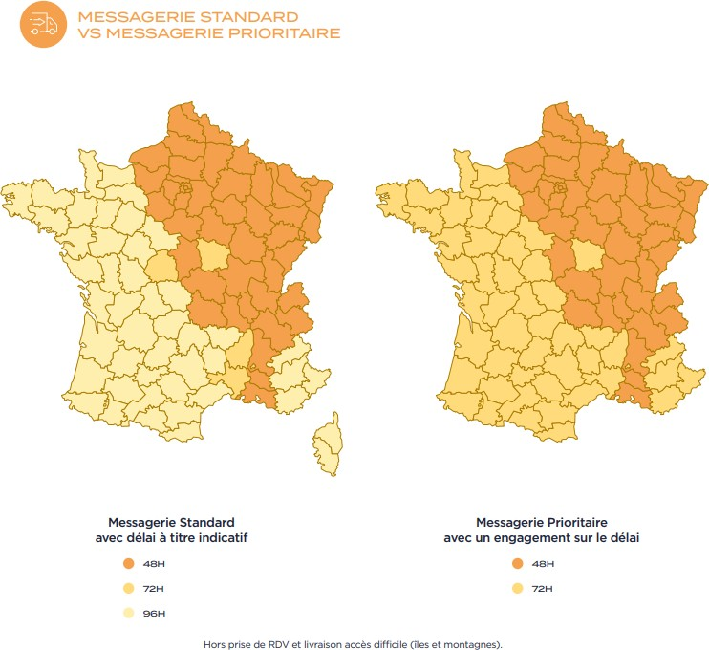
Communes spécifiques (ZFE) : 4,50 € HT / expédition (Montpellier, Nîmes, Rouen, Strasbourg, Clermond-Ferrand, Grenoble, Nantes, St Etienne, Nancy, Reims, Orléans, Toulouse, Dijon, Bordeaux, Rennes et Lille)

Conditions Générales de Vente L'acceptation de ces conditions vaut acceptation des conditions stipulées dans le contrat type transport L'acceptation de ces conditions vaut acceptation des Conditions Générales de Vente DARTESS
Limites de responsabilité en France en cas d'avarie (casse ou perte) - Envoi inférieur à 3 tonnes : 33,00 € HT / kg avarié avec un maximum de 1.000,00 € HT par sinistre - Envoi à partir de 3 tonnes : 20,00 € HT / kg avarié avec un maximum de 3.200,00 € HT par sinistre Limites de responsabilité en France en cas de souffrance (impossibilité de livraison imputable au donneur d'ordre ou au destinataire) - Facturation de 45 € HT hors frais de relivraison ou de retour. En cas de non restitution de palette EUR par le destinataire : 23 € HT / palette EUR.
Assurance marchandises ad valorem. (Sur simple demande) 0.5% de la valeur déclarée HT (minimum de facturation de 8 € HT) à préciser par écrit lors de la demande de transport en précisant la valeur à déclarer.
Surcharge carburant Flux Routiers Conformément à la loi n°2006-10 du 5 janvier 2006, les prix du transport sont indexés sur ceux du carburant. Un taux variable est ainsi appliqué mensuellement sur le prix du transport, selon l'évolution des cours du carburant.
Validité et Conditions de règlement Cette grille est valable jusqu'au 31 décembre 2024. Les tarifs sont susceptibles d'être modifiés selon l'évolution de l'activité et des moyens utilisés. Les factures sont établies mensuellement au dernier jour du mois. Elles sont payables sous trente jours nets, date de facture.

